상품제안서
인켈 아날로그 15W 고속무선충전 블루투스 스피커 라디오 | 상품코드: S44530

 |  |  |  |  |  |  | 02-713-8555 | www.synergygift.co.kr
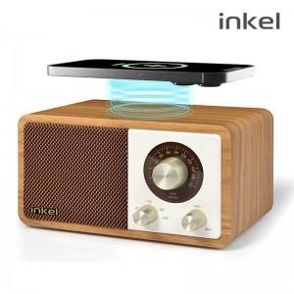

【상세/제작정보】 | 스마트폰 고속무선충전이 가능한 인켈 올인원 미니오디오

【인쇄/포장옵션】 | 실크, 풀칼라 / 포장지포장

【공급단가】 | 수량 | 10~ | 50~ | 100~ | 300~ | 500~
*VAT별도 | 단가 | 55,500원 | 50,400원 | 49,100원 | 47,800원 | 46,900원

【상품 URL】 | https://www.synergygift.co.kr:443/src/goods_detail.php?gdno=44530

